配置Nenus
默认登录密码
admin / admin123

修改下载配置
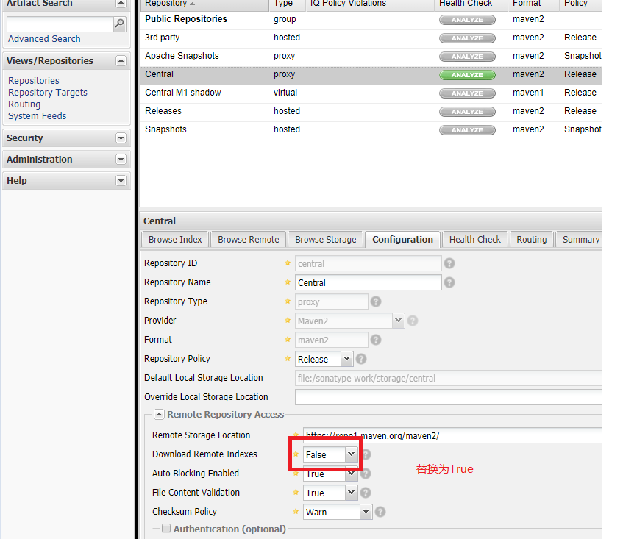

重置Index

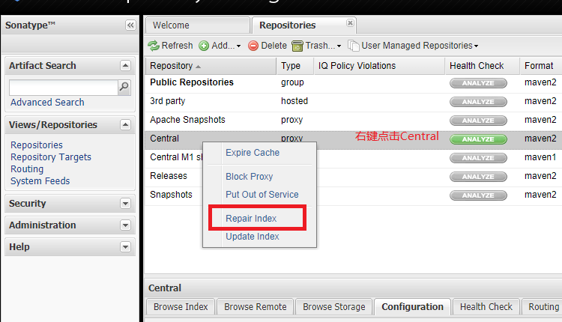

仓库地址

Maven引用Nexus
方法一：
pom.xml文件 （项目的）

<repositories>
<repository>
<id>public</id>
<name>public</name>
<url>http://193.112.76.194:8081/nexus/content/groups/public/</url>
<releases>
<enabled>true</enabled>
</releases>
<snapshots>
<enabled>true</enabled>
</snapshots>
</repository>
</repositories>

方法二：
setting文件 （Maven的）

<?xml version="1.0" encoding="UTF-8"?>
<settings xmlns="http://maven.apache.org/SETTINGS/1.0.0"
xmlns:xsi="http://www.w3.org/2001/XMLSchema-instance"
xsi:schemaLocation="http://maven.apache.org/SETTINGS/1.0.0 http://maven.apache.org/xsd/settings-1.0.0.xsd">
<pluginGroups></pluginGroups>
<proxies></proxies>
<servers>
<server>
<id>nexus-releases</id>
<username>admin</username>
<password>admin123</password>
</server>
<server>
<id>nexus-snapshots</id>
<username>admin</username>
<password>admin123</password>
</server>
</servers>
<mirrors>
<mirror>
<id>nexus-releases</id>
<mirrorOf>*</mirrorOf>
<url>http://47.112.142.231:8081/nexus/content/repositories/central/</url>
</mirror>
<mirror>
<id>nexus-snapshots</id>
<mirrorOf>*</mirrorOf>
<url>http://47.112.142.231:8081/nexus/content/groups/public/</url>
</mirror>
</mirrors>
<profiles>
<profile>
<id>nexus</id>
<repositories>
<repository>
<id>nexus-releases</id>
<url>http://nexus-releases</url>
<releases><enabled>true</enabled></releases>
<snapshots><enabled>true</enabled></snapshots>
</repository>
<repository>
<id>nexus-snapshots</id>
<url>http://nexus-snapshots</url>
<releases><enabled>true</enabled></releases>
<snapshots><enabled>true</enabled></snapshots>
</repository>
</repositories>
<pluginRepositories>
<pluginRepository>
<id>nexus-releases</id>
<url>http://nexus-releases</url>
<releases><enabled>true</enabled></releases>
<snapshots><enabled>true</enabled></snapshots>
</pluginRepository>
<pluginRepository>
<id>nexus-snapshots</id>
<url>http://nexus-snapshots</url>
<releases><enabled>true</enabled></releases>
<snapshots><enabled>true</enabled></snapshots>
</pluginRepository>
</pluginRepositories>
</profile>
</profiles>
<activeProfiles>
<activeProfile>nexus</activeProfile>
</activeProfiles>
</settings>

 | 注明账号密码

 | 注明仓库地址
 | 如果有多个mirror则多个镜像都会同时储存

pom文件说明
全局变量

<properties>
<自定义属性>
</properties>
<properties>
<spring.version> 5.1.8.RELEA</spring.version>
</properties>

 |  | 例如：

替换依赖包

<dependency>
<groupId>org.springframework</groupId>
<artifactId>spring-context</artifactId>
<version>5.1.8.RELEASE</version>
</dependency>
<dependency>
<groupId>org.springframework</groupId>
<artifactId>spring-context</artifactId>
<version>${spring.version}</version>
</dependency>

插件配置
 |  |  | 常见插件
<build>
<plugins>
<plugin>
具体的插件详情
</plugin>
</plugins>
</build>
1.tomcat7 的插件配置
<plugin>
<groupId>org.apache.tomcat.maven</groupId>
<artifactId>tomcat7-maven-plugin</artifactId>
<configuration>
<port>80</port>
<path>/</path>
</configuration>
</plugin>
2.项目的编译插件（JDK版本号）
<plugin>
<groupId>org.apache.maven.plugins</groupId>
<artifactId>maven-compiler-plugin</artifactId>
<version>2.4.3</version>
<configuration>
<source>1.8</source>
<target>1.8</target>
</configuration>
</plugin>

作用域

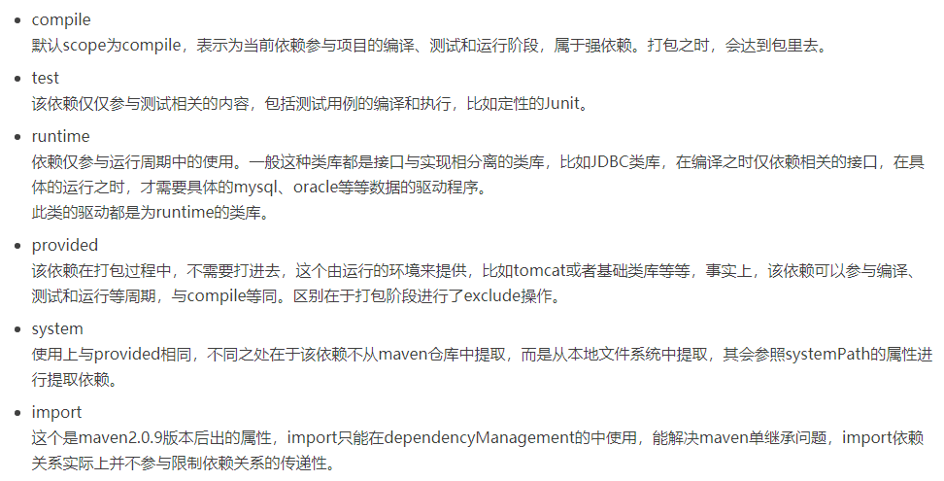

scope provided和compile 的区别： 把这个项目打成war包时，scope=provided的jar包，
不会出现在WEB-INFO/lib目录下，而scope=compile的jar包，会放到WEB-INFO/lib目录
这样可以避免跟servlet-api.jar这样的jar包冲突，但是如果遇到idea
下默认不提供servlet-api.jar时，使用scope=provided就会缺少对应的jar包，
也就是我遇到的问题找不到类

依赖包的排除

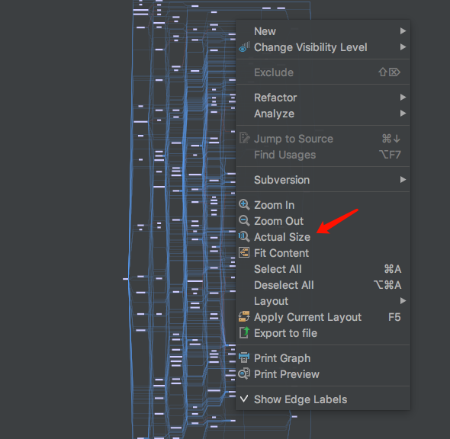
解决包的重复引用造成的冲突
 |  |  |  | 点击鼠标右键，呼出右键菜单栏，然后点击Actual Size
 | 点击show dependencies （快捷键Ctrl+ Alt +Shift +Ｕ）

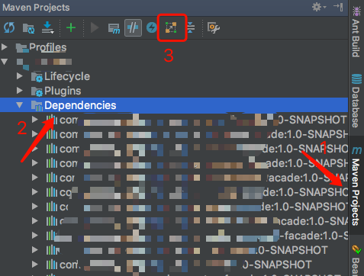

 | 有一些红色标记的线，实际上，这些红色标记出来的线所指向的 jar 包，就是项目中冲突的 jar 包． 注意是红色实线，不是红色虚线。

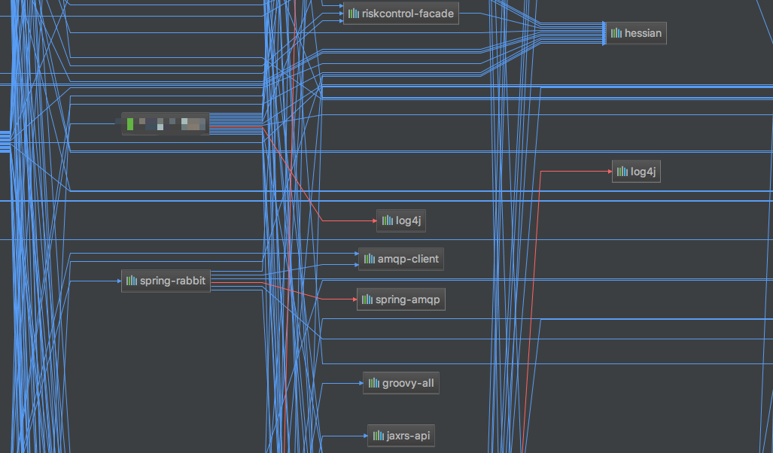
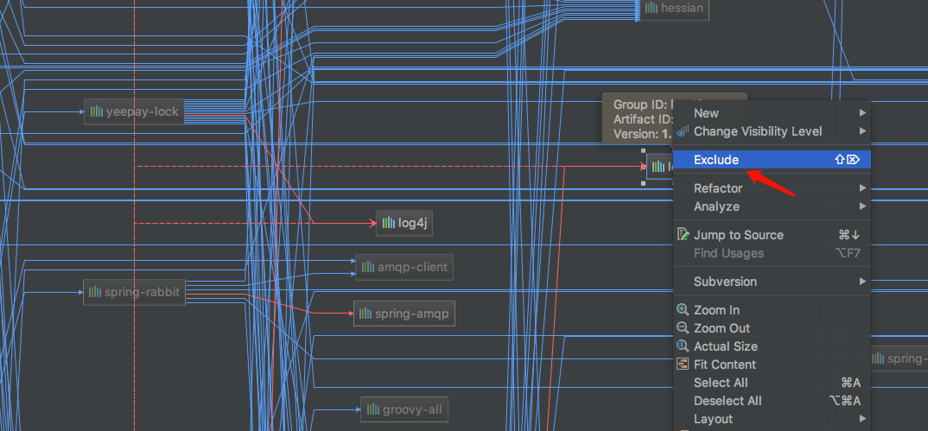

 |  |  |  |  | 如上图所示，想要排除冲突的 jar 包，其方法为：点击冲突的 jar 包，右键呼出菜单栏，点击Exclude选项

继承
项目说明
以Idea, springboot 为例说明

父项目

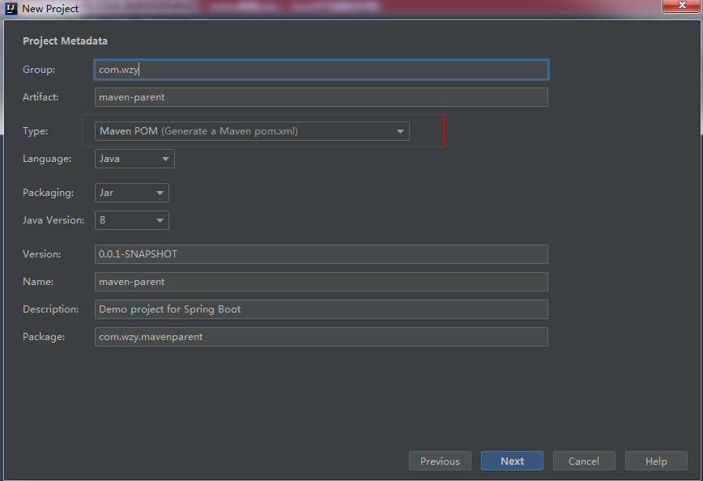

增加子模块

 | 选中父节点 -> new -> Module

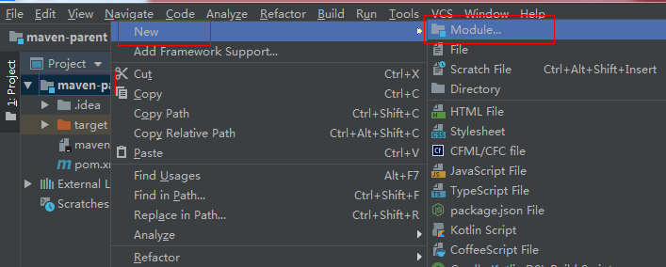
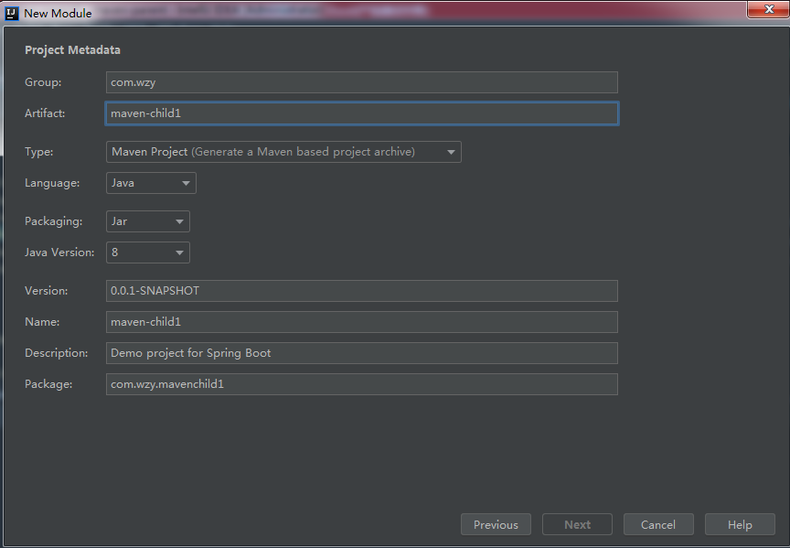

修改pom文件

 | 父节点增加module | 子节点修改parent属性
<modules> <module>maven-child1</module> </modules>
<parent> <groupId>com.wzy</groupId> <artifactId>maven-parent</artifactId> <version>0.0.1-SNAPSHOT</version> <relativePath> ../pom.xml </relativePath> </parent>

 | 父节点增加packaging方式
<packaging>pom</packaging>
 |  | 子节点增加打包方式
<packaging>pom</packaging>

 | 父节点增加properties方式，则父项目和子项目都可以共用property

最终效果

 | 父项目pom: |  | 子项目pom

<?xml version="1.0" encoding="UTF-8"?> <project xmlns="http://maven.apache.org/POM/4.0.0" xmlns:xsi="http://www.w3.org/2001/XMLSchema-instance" xsi:schemaLocation="http://maven.apache.org/POM/4.0.0 http://maven.apache.org/xsd/maven-4.0.0.xsd"> <modelVersion>4.0.0</modelVersion> <parent> <groupId>org.springframework.boot</groupId> <artifactId>spring-boot-starter-parent</artifactId> <version>2.1.5.RELEASE</version> <relativePath/> <!-- lookup parent from repository --> </parent> <groupId>com.wzy</groupId> <artifactId>maven-parent</artifactId> <version>0.0.1-SNAPSHOT</version> <name>maven-parent</name> <description>Demo project for Spring Boot</description> <packaging>pom</packaging> <modules> <module>maven-child1</module> </modules> <properties> <java.version>1.8</java.version> <commons-io.version>2.6</commons-io.version> </properties> <dependencies> <dependency> <groupId>org.springframework.boot</groupId> <artifactId>spring-boot-starter</artifactId> </dependency> <dependency> <groupId>org.springframework.boot</groupId> <artifactId>spring-boot-starter-test</artifactId> <scope>test</scope> </dependency> <dependency> <groupId>commons-io</groupId> <artifactId>commons-io</artifactId> <version>${commons-io.version}</version> </dependency> </dependencies> <build> <plugins> <plugin> <groupId>org.springframework.boot</groupId> <artifactId>spring-boot-maven-plugin</artifactId> </plugin> </plugins> </build> </project>
<?xml version="1.0" encoding="UTF-8"?> <project xmlns="http://maven.apache.org/POM/4.0.0" xmlns:xsi="http://www.w3.org/2001/XMLSchema-instance" xsi:schemaLocation="http://maven.apache.org/POM/4.0.0 http://maven.apache.org/xsd/maven-4.0.0.xsd"> <modelVersion>4.0.0</modelVersion> <parent> <groupId>com.wzy</groupId> <artifactId>maven-parent</artifactId> <version>0.0.1-SNAPSHOT</version> <relativePath> ../pom.xml </relativePath> </parent> <groupId>com.wzy</groupId> <artifactId>maven-child1</artifactId> <version>0.0.1-SNAPSHOT</version> <name>maven-child1</name> <description>Demo project for Spring Boot</description> <packaging>jar</packaging> <properties> <java.version>1.8</java.version> </properties> <dependencies> <dependency> <groupId>org.springframework.boot</groupId> <artifactId>spring-boot-starter</artifactId> </dependency> <dependency> <groupId>org.springframework.boot</groupId> <artifactId>spring-boot-starter-test</artifactId> <scope>test</scope> </dependency> <dependency> <groupId>commons-io</groupId> <artifactId>commons-io</artifactId> <version>${commons-io.version}</version> </dependency> </dependencies> <build> <plugins> <plugin> <groupId>org.springframework.boot</groupId> <artifactId>spring-boot-maven-plugin</artifactId> </plugin> </plugins> </build> </project>

